2026.4月～6月献立カレンダー
R8年 4～6月メニュー |  |  |  |  |  |  |  |  |  | 4月
 |  |  |  |  |  |  |  |  |  |  |  |  |  | ≪ 季 節 の 食 材 ≫
月 |  | 火 |  | 水 |  | 木 |  | 金 |  | 土 |  | 日 |  | さわら・わかめ・たけのこ・じゃがいも・ふき・ごぼう・キャベツ・ひじき・しらす など
 |  |  |  | C | 1 | A | 2 | B | 3 | C | 4 | A | 5
 |  |  |  |  |  |  |  |  |  |  |  |  |  | ≪ 地 元 の 料 理 ≫
B | 6 | C | 7 | A | 8 | B | 9 | C | 10 | A | 11 | B | 12 | 秩父こんにゃく・みそポテト・けんちん汁

C | 13 | A | 14 | B | 15 | C | 16 | A | 17 | B | 18 | C | 19 | 幼児メニューの場合「 ※1 は ふりかけ に 変更 」となります。

A | 20 | B | 21 | C | 22 | A | 23 | B | 24 | C | 25 | A | 26 | 朝食 | A | B | C
 |  |  |  |  |  |  |  |  |  |  |  |  |  |  | ご飯 | ご飯 | ご飯
B | 27 | C | 28 | A | 29 | B | 30 |  |  |  |  |  |  |  | 味噌汁（わかめ・ねぎ） | 味噌汁(ねぎ・麩） | 味噌汁（麩・わかめ）
 |  |  |  |  |  |  |  |  |  |  |  |  |  |  | ウインナー | さわらの照焼 | ミートボール
 |  |  |  |  |  |  |  |  |  |  |  |  |  |  | スクランブルエッグ | 枝豆 | 厚焼き玉子
 |  |  |  |  |  |  |  |  |  |  |  |  |  |  | ひじきの煮物 | 切干大根 | ふきの煮物
 |  |  |  |  |  |  |  |  |  |  |  |  |  |  | ブロッコリードレッシング和え | ブロッコリーナムル | ブロッコリードレッシング和え
 |  |  |  |  |  |  |  |  |  | 5月 |  |  |  |  | 納豆 ※1 | 納豆 ※1 | 納豆 ※1
 |  |  |  |  |  |  |  |  |  |  |  |  |  |  | 味付け海苔 | 味付け海苔 | 味付け海苔
月 |  | 火 |  | 水 |  | 木 |  | 金 |  | 土 |  | 日
 |  |  |  |  |  |  |  | C | 1 | A | 2 | B | 3 |  | 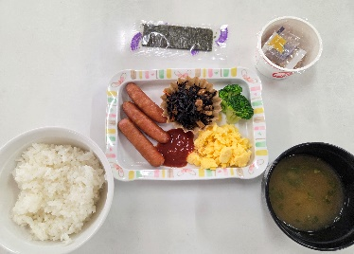 | 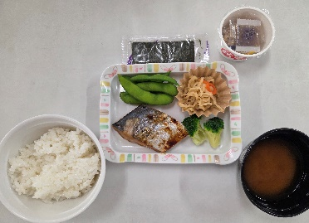 | 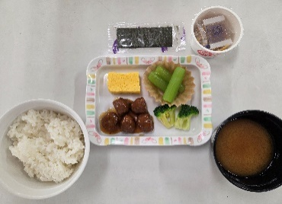

C | 4 | A | 5 | B | 6 | C | 7 | A | 8 | B | 9 | C | 10

A | 11 | B | 12 | C | 13 | A | 14 | B | 15 | C | 16 | A | 17

B | 18 | C | 19 | A | 20 | B | 21 | C | 22 | A | 23 | B | 24 | 昼食
 |  |  |  |  |  |  |  |  |  |  |  |  |  |  | オムライス | ミートソースパスタ | わかめうどん
C | 25 | A | 26 | B | 27 | C | 28 | A | 29 | B | 30 | C | 31 |  | コーンスープ | コンソメスープ | いなり寿司
 |  |  |  |  |  |  |  |  |  |  |  |  |  |  | ブロッコリーとコーンのサラダ | 海藻サラダ | ブロッコリーとコーンのサラダ
 |  |  |  |  |  |  |  |  |  |  |  |  |  |  | 鶏竜田揚げ | みそポテト | いかの唐揚げ

 |  |  |  |  |  |  |  |  |  |  |  |  |  |  | 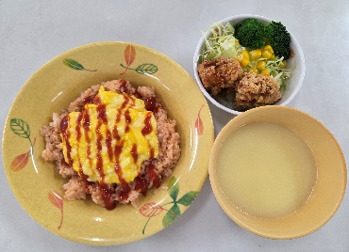 | 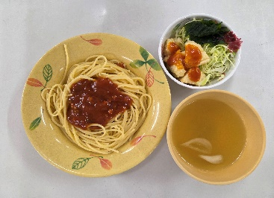 | 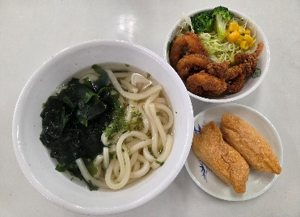
 |  |  |  |  |  |  |  |  |  | 6月

月 |  | 火 |  | 水 |  | 木 |  | 金 |  | 土 |  | 日
A | 1 | B | 2 | C | 3 | A | 4 | B | 5 | C | 6 | A | 7

B | 8 | C | 9 | A | 10 | B | 11 | C | 12 | A | 13 | B | 14 | 夕食
 |  |  |  |  |  |  |  |  |  |  |  |  |  |  | ご飯 | ご飯 | ご飯
C | 15 | A | 16 | B | 17 | C | 18 | A | 19 | B | 20 | C | 21 |  | オニオンコンソメスープ | 中華スープ | 秩父味噌の味噌汁
 |  |  |  |  |  |  |  |  |  |  |  |  |  |  | ハンバーグ（ケチャップ） | 揚げ餃子 | 鶏肉の味噌マヨ和え
A | 22 | B | 23 | C | 24 | A | 25 | B | 26 | C | 27 | A | 28 |  | 春キャベツの千切り | 春キャベツの千切り | 春キャベツの千切り
 |  |  |  |  |  |  |  |  |  |  |  |  |  |  | フライドポテト | ごぼうサラダ | 金平ごぼう
B | 29 | C | 30 | A | 31 |  |  |  |  |  |  |  |  |  | 秩父こんにゃくの甘煮 | 筍の土佐煮 | わかめのしらす和え
 |  |  |  |  |  |  |  |  |  |  |  |  |  |  | カットマンゴー | ごま団子 | 水まんじゅう（抹茶）

 |  |  |  |  |  |  |  |  |  |  |  |  |  |  | 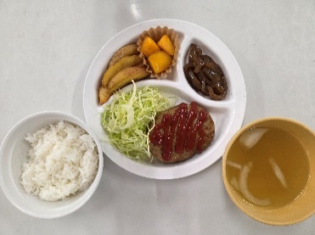 | 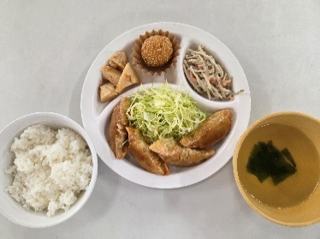 | 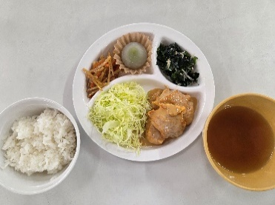

幼児夕食アレルギー表示
名栗げんきプラザ食事メニュー アレルゲン情報 幼児夕食

※ アレルギー物質の特定原材料（8品目）と特定原材料に準ずるもの（20品目）を記載してあります。
◆特定原材料（省令で定められたもの）
えび、かに、小麦、そば、卵、乳成分、落花生、くるみ

◆特定原材料に準ずるもの（通知で定められたもの）
アーモンド、あわび、いか、いくら、オレンジ、カシューナッツ、キウイフルーツ、牛肉、ごま、さけ、さば、大豆、鶏肉、バナナ、豚肉、マカダミアナッツ、もも、やまいも、りんご、ゼラチン

幼児メニュー夕食
メニュー | 使用食材 | 使用特定原材料及び特定原材料に準ずるもの
カレーライス ※1 | 白飯
 | 玉ねぎ
 | 人参
 | 豚肉 | 豚肉
 | カレールー甘口 | 乳成分 | 小麦 | 鶏肉 | 豚肉 | 大豆 | りんご
 |  | 牛肉 | バナナ | やまいも
チキンライス ※1 | 白飯
 | トマトソース | 卵 | 乳成分 | 小麦 | ごま | 大豆 | 鶏肉
 |  | 豚肉
 | 玉ねぎ
 | コーン
 | 鶏肉 | 鶏肉
コーンスープ |  | 小麦 | 乳成分 | 牛肉 | 大豆 | 鶏肉
キャベツの千切り | キャベツ
 | 和風ドレッシング | 小麦 | 大豆
照焼ハンバーグ | ハンバーグ | 鶏肉 | 豚肉 | 牛肉 | 小麦 | 卵 | 大豆
 |  | ゼラチン | 乳成分
 | 照焼ソース | 小麦 | 牛肉 | 大豆 | 鶏肉 | 豚肉
ウインナー |  | 豚肉 | 大豆 | 乳成分 | 卵 | 牛肉 | 小麦
フライドポテト |  | 大豆
杏仁フルーツ |  | 小麦 | オレンジ | もも | りんご | 乳成分 | 卵
 |  | 大豆

幼児メニュー朝食（ABC各朝食メニューの一部変更）
ふりかけ ※2 |  | 小麦 | 乳成分 | ごま | さけ | 大豆 | 卵
 |  | 鶏肉
※1 カレーライスとチキンライスは選択制で、どちらか一方となります。
※2 朝食は、ABC各朝食メニューの提供となり、一部メニューが変更になります。
（各朝食の「納豆」が「ふりかけ」に変更）

